DEFECTOS
No. Defectos | Descripción | Prioridad / Severidad | Estatus | Responsable SQA | Responsable DEV | Fecha Identificación | Área / aplicativo impactada | Fecha Planeada Cierre | Fecha de Próxima Revisión | Referencias | Comentarios | Evitencia
D-001 | 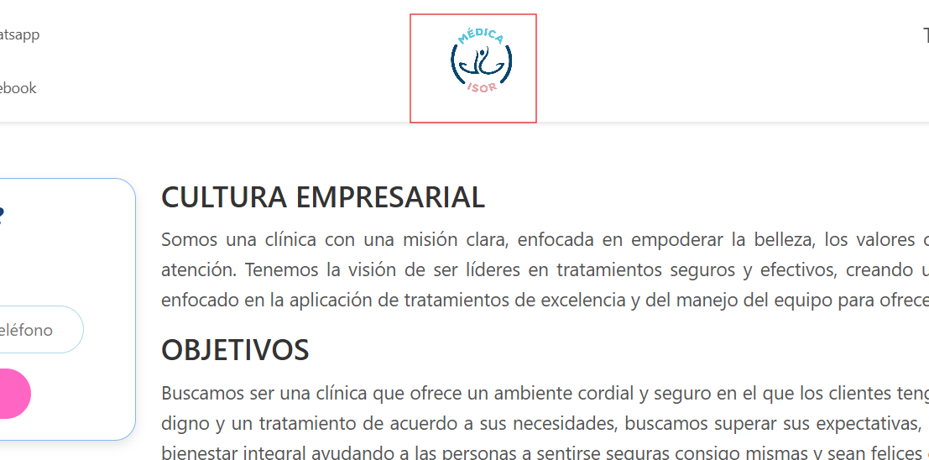 PANTALLA: landing page Agregar un tooltip al logo que indique que al hacer clic será redirigido al login del administrador | ALTO | CERRADO | Levi Mundo | Isrrael Reyes | 2025-10-27 |  | 2025-10-27 | 2025-10-28
D-002 | 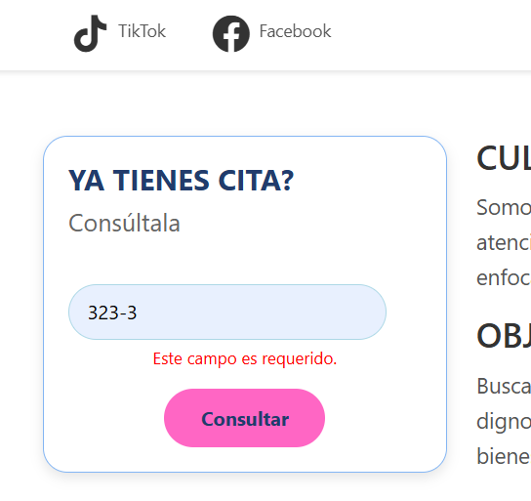 PANTALLA: landing page Agregar leyenda de validación “Número de teléfono inválido” la leyenda "Este campo es requerido" solo aparecerá al no ingresar ningún dato y se da click | MEDIO | CERRADO | Levi Mundo | Isrrael Reyes | 2025-10-28 |  | 2025-10-28 | 2025-10-29
D-003 | 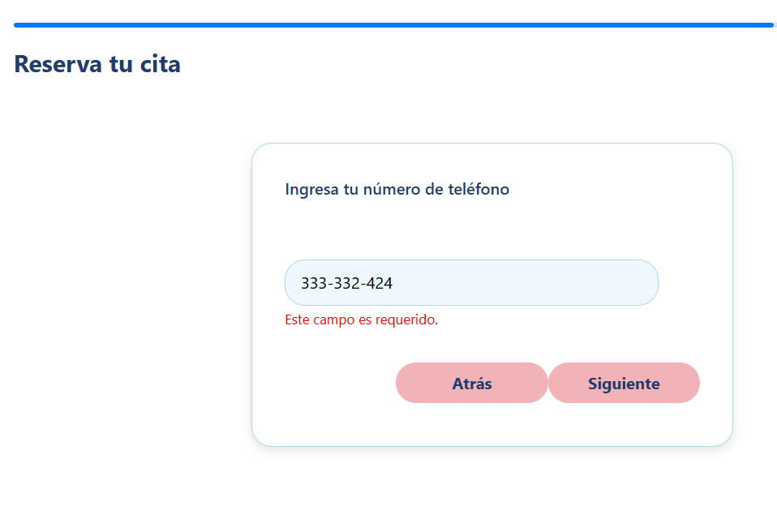 PANTALLA: Numero de telefono Agregar leyenda de validacion “Número de teléfono inválido” la leyenda "Este campo es requerido" solo aparecerá al no ingresar ningún dato | MEDIO | CERRADO | Levi Mundo | Isrrael Reyes | 2025-10-29 |  | 2025-10-29 | 2025-10-30
D-004 | 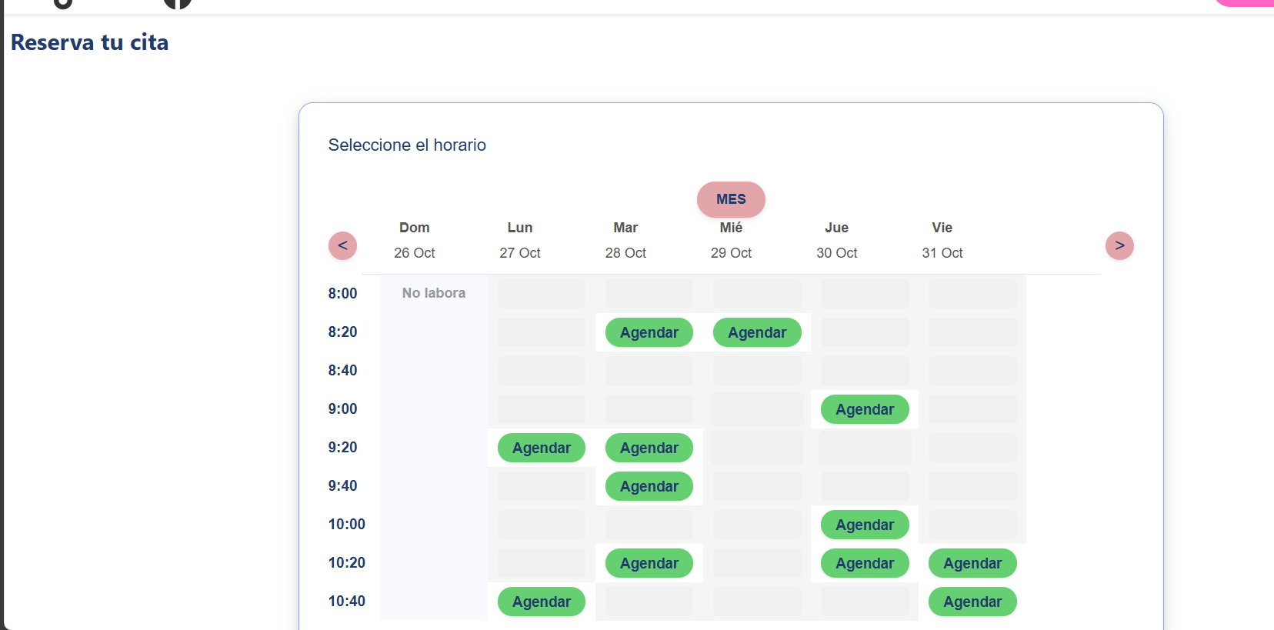 PANTALLA:Reserva tu cita Implementar el botón año o equivalente para identificar el año en que se realizará la cita, ya que solo se muestra el mes y los días | ALTO | CERRADO | Levi Mundo | Isrrael Reyes | 2025-10-30 |  | 2025-10-30 | 2025-10-31
D-005 | 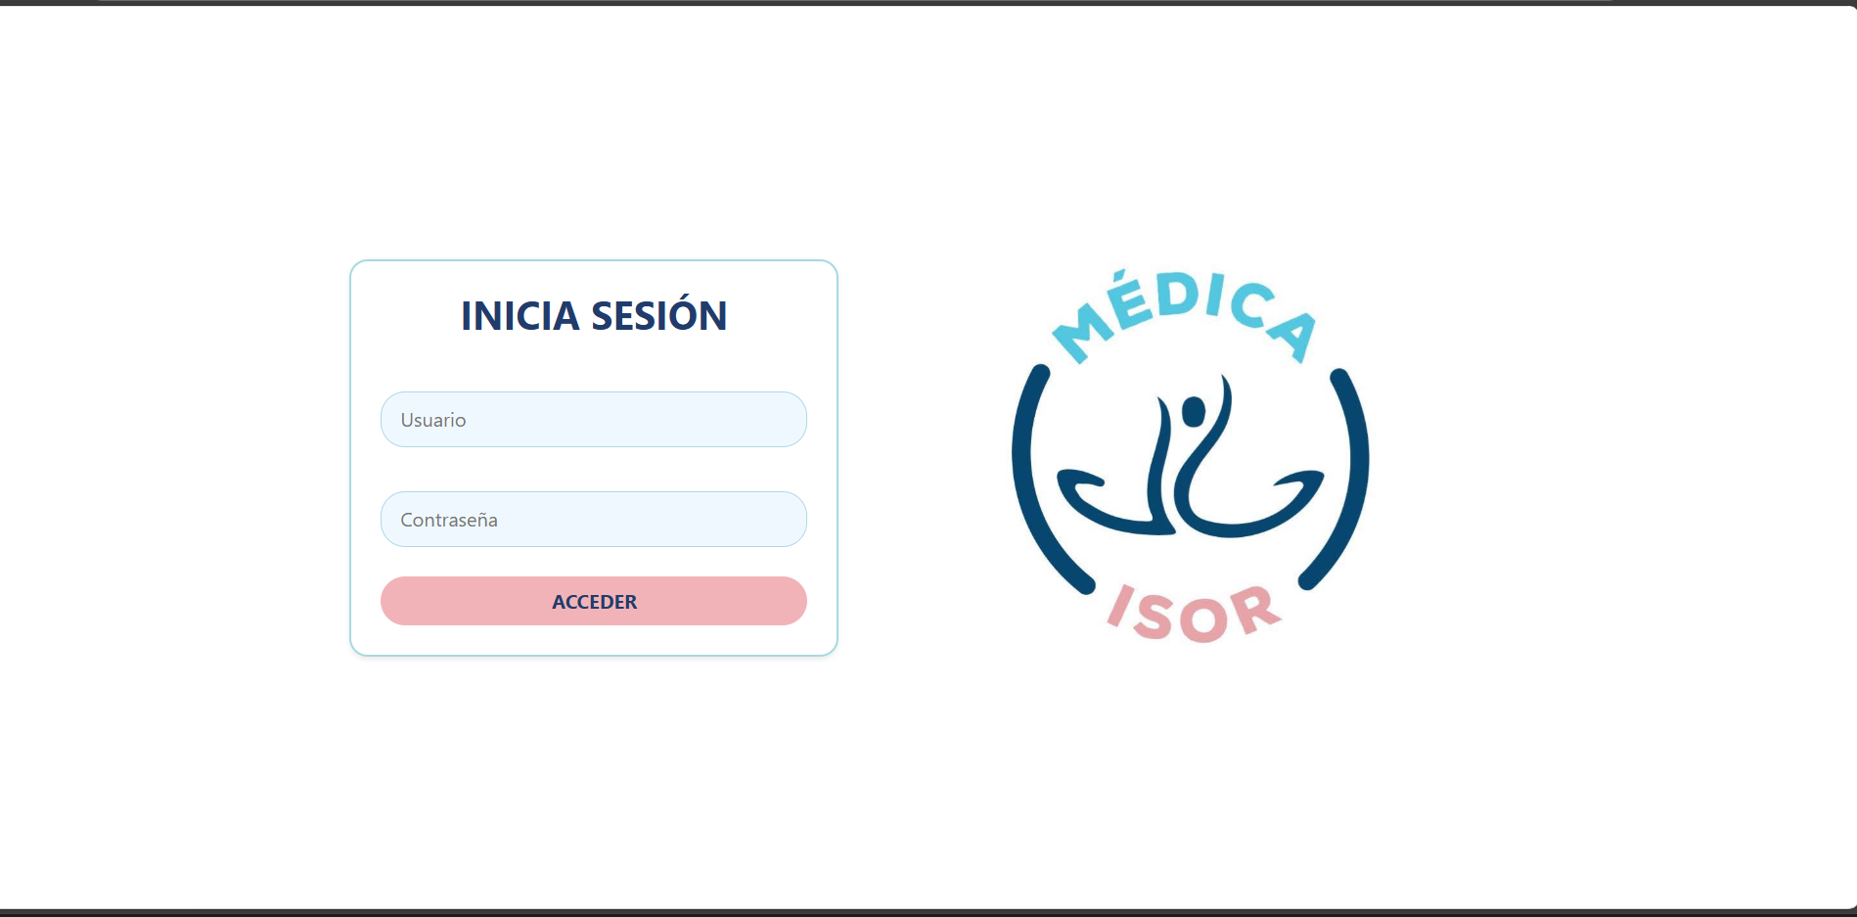 PANTALLA: Login Implementar un boton, atrás o regresar a inicio, con el fin de retroceder a dicha pantalla | ALTO | CERRADO | Levi Mundo | Isrrael Reyes | 2025-10-31 |  | 2025-10-31 | 2025-11-01
D-006 | 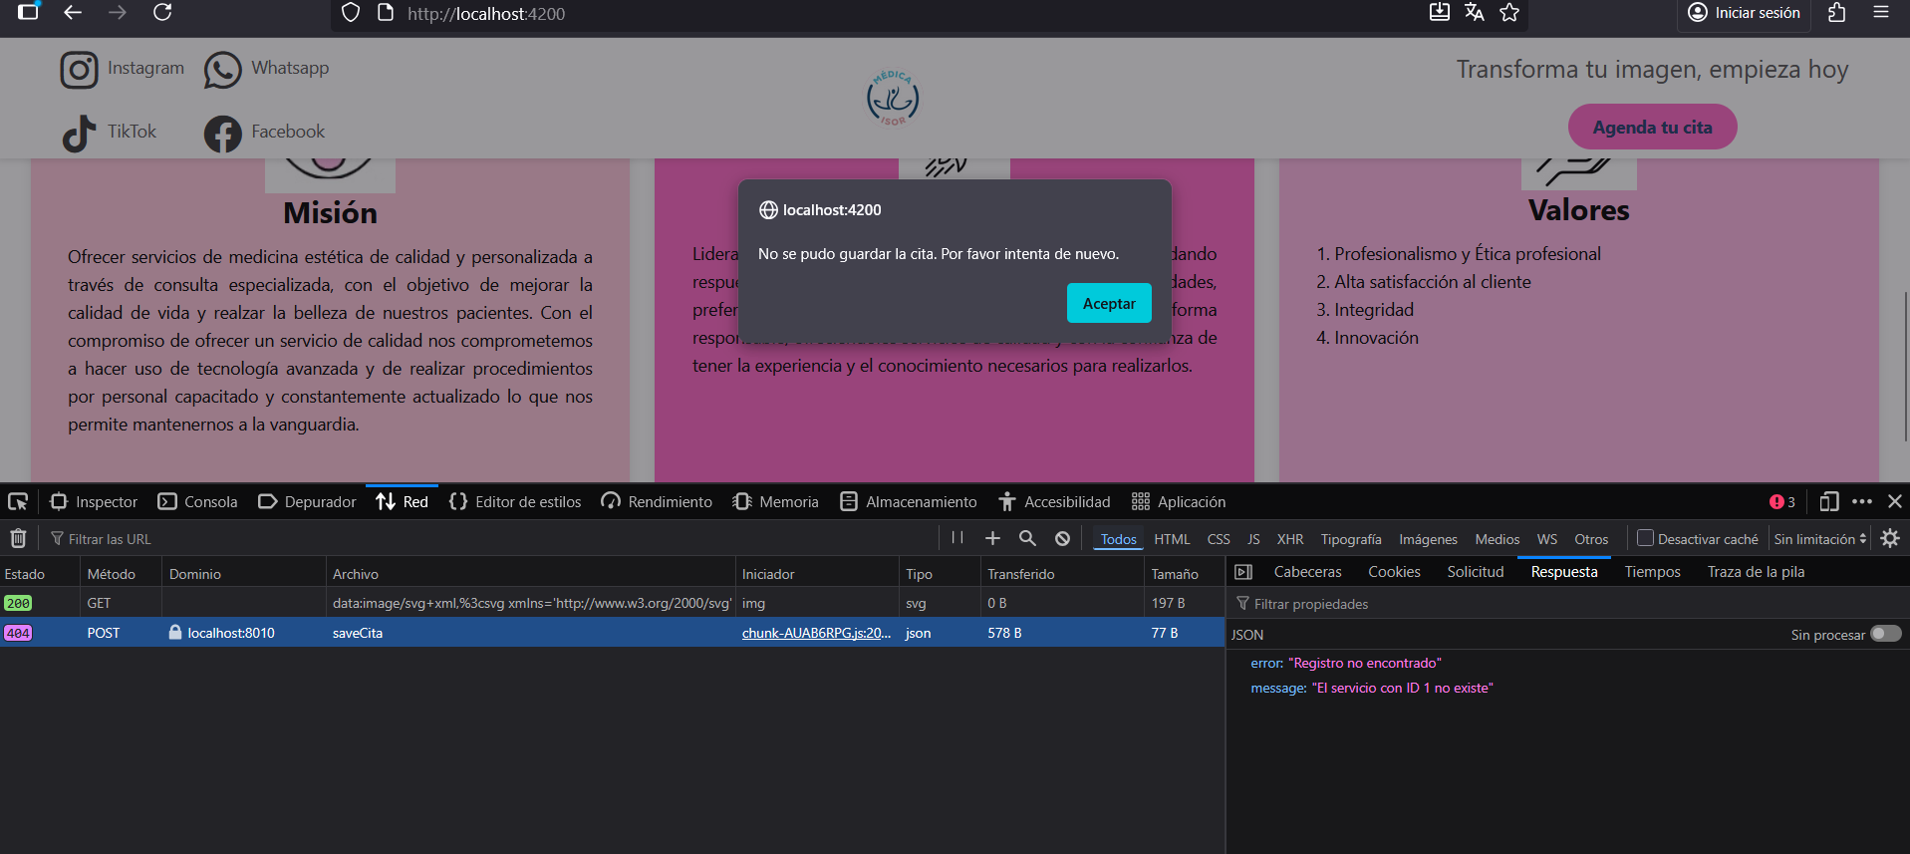 Al intentar agendar una cita me muestra el siguiente error | MEDIO | RE-ABIERTO | Levi Mundo | Isrrael Reyes | 2025-11-01 |  | 2025-11-01 | 2025-11-02 |  | Este error aparece al relizar una cita atrás de la fecha actual
D-007 | Integrar las nuevas imágenes sin fondo | MEDIO | CERRADO | Levi Mundo | Isrrael Reyes | 2025-11-02 |  | 2025-11-02 | 2025-11-03
 | 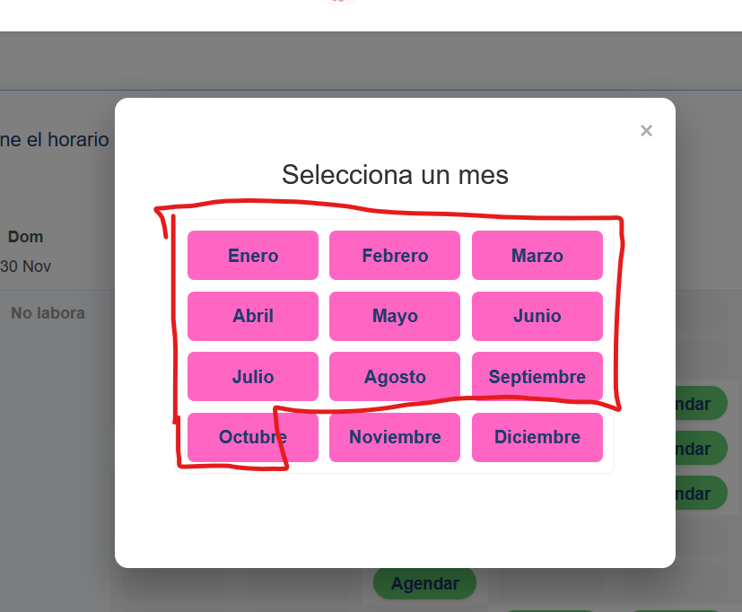 Cuplir con el siguente requerimeinto: 3. Al hacer clic en “Seleccionar horario”, el sistema mostrará en un panel los horarios disponibles y agendados dentro de los próximos seis meses, diferenciándolos por color: gris para los agendados y verde para los disponibles. El requerimiento indica que solo se muestren los próximos 6 meses iniciando desde el día actual, solo se mostraran para la parte del usuario final, el usuario no podrá agendar una cita con fecha anterior a la actual | ALTO | ABIERTO | Levi Mundo | Isrrael Reyes | 2025-10-30 |  | 2025-11-02 | 2025-11-03
 | Cuplir con el siguente requerimeinto: 5. El sistema permitirá enviar la confirmación de la cita por medio de WhatsApp al momento de agendar cita, incluyendo: nombre completo del paciente, servicio solicitado, fecha, ubicación del consultorio y un mensaje recordatorio de asistencia. | ALTO | CERRADO | Levi Mundo | Isrrael Reyes | 2025-10-30 |  | 2025-11-02 | 2025-11-03
 | 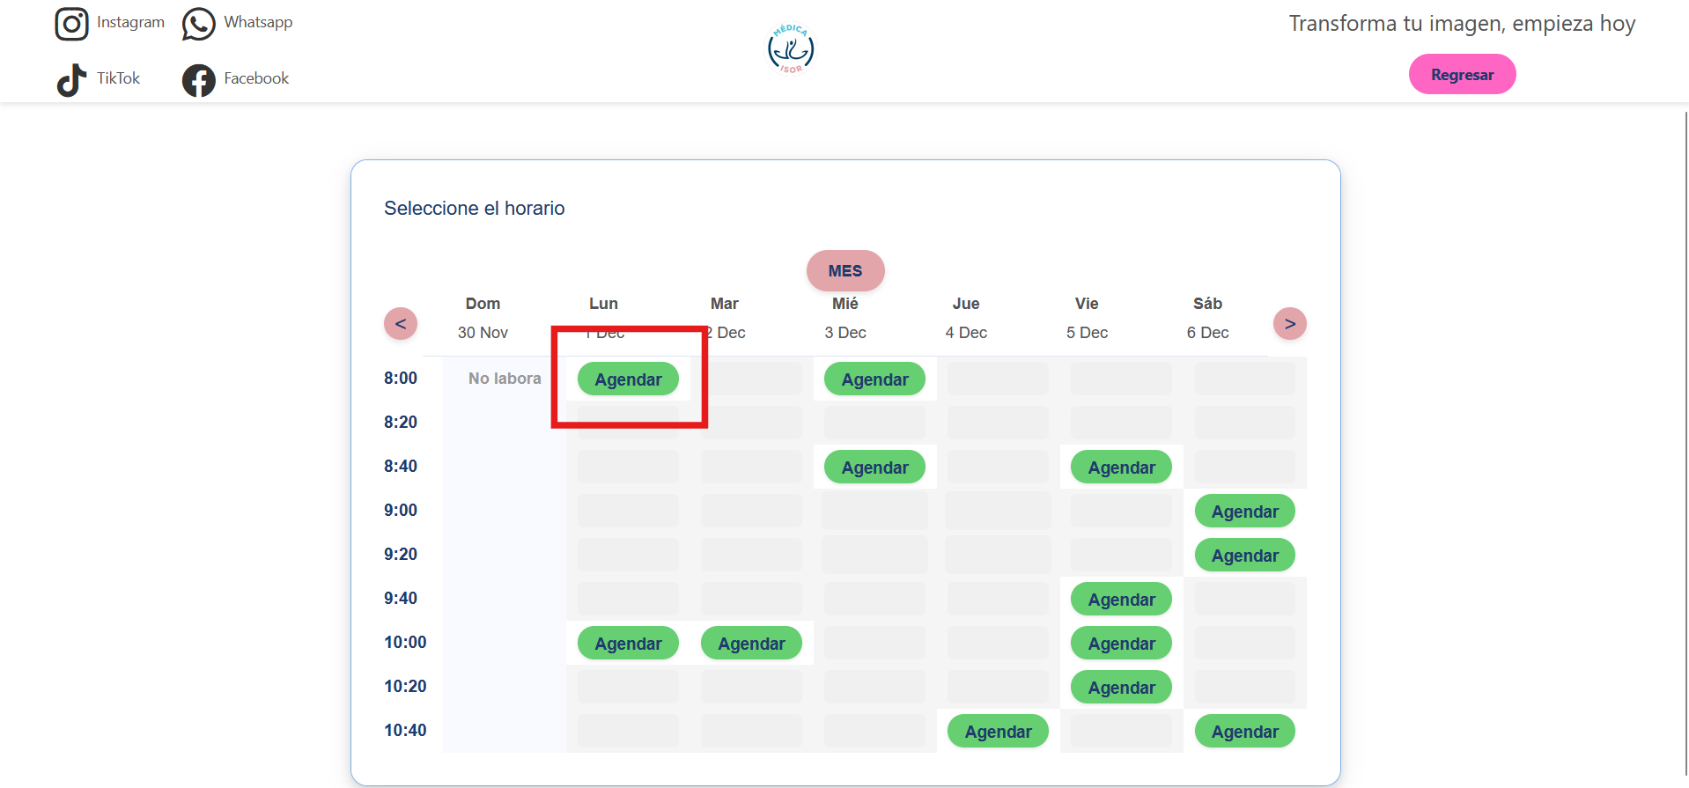 PANTALLA:Reserva tu cita se solicita que el sistema muestre una alerta, al darle clic en el botón de Agendar, Indicándole si verdaderamente desea agendar su cita esa fecha y hora seleccionado | ALTO | CERRADO | Levi Mundo | Isrrael Reyes | 2025-10-30 |  | 2025-11-02 | 2025-11-03
 | Cuplir con el siguente requerimeinto: 6. El usuario podrá consultar su cita más próxima ingresando el número de teléfono registrado. Al hacer clic en la opción “Consultar”, el sistema mostrará un modal con la siguiente información: nombre completo, fecha (en formato DD/MM/YYYY), nombre del servicio, estatus, descripción (si aplica), ubicación del consultorio y el mensaje “Te esperamos en Medical Isor”. No muestra los siguentes datos: nombre del servicio descripción Mensaje “Te esperamos en Medical Isor”. | ALTO | CERRADO | Levi Mundo | Isrrael Reyes | 2025-10-30 |  | 2025-11-02 | 2025-11-03
 | 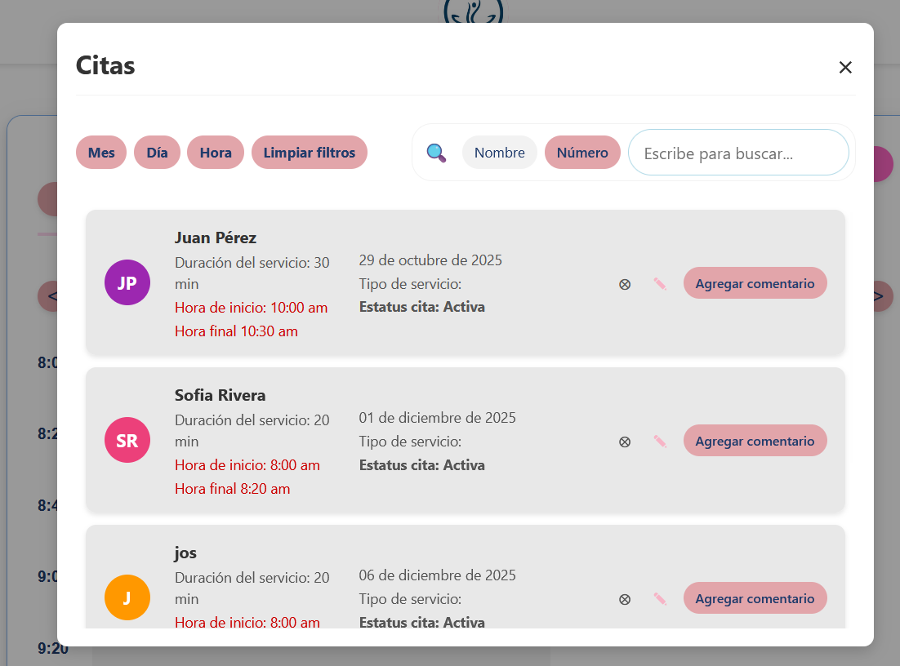 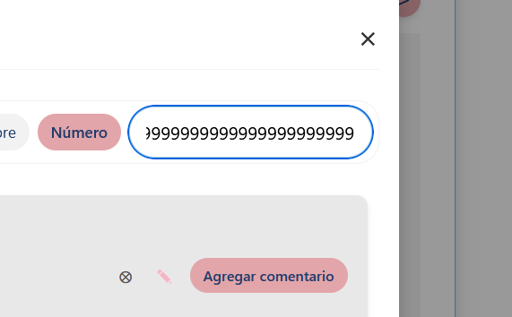 PANTALLA: Admin-Mostrar citas Implementar el mostrar el apartado Descripcion que se ingresa en la pantalla "Servicio que desea solicitar, Descripcion (Opcional)" se solicita una pequeña descripción justo abajo de cada filtro, con el fin de identificar la selección realizada El filtro Hora no funciona correctamente Del filtro Numero, agregar la validación de numero telefónico al campo | ALTO | CERRADO | Levi Mundo | Isrrael Reyes | 2025-10-30 |  | 2025-11-02 | 2025-11-03
 | Aun no se implementa el mensaje whatssapp cita cancelada | ALTO | ABIERTO
 | Aun no se implementa el mensaje whatssapp recordatorio de la cita | ALTO | ABIERTO

